Sheet1
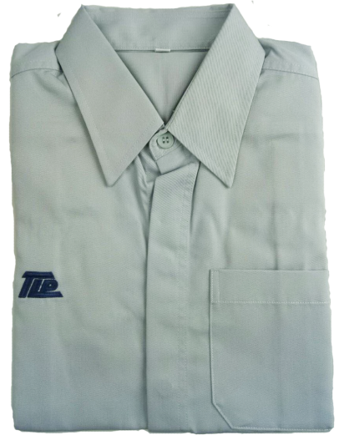
รูป | รายการ | หมวด | รหัส | บาร์โค้ด | สต๊อก | หน่วย | รับเข้าเป็น | อัตราแปลง | มูลค่าต้นทุน | ซัพพลาย (ไม่บังคับ) | หมายเหตุ / ที่มาต้นทุน (ไม่บังคับ)
 | เสื้อพนักงาน SSS | เครื่องแต่งกาย | 2M09099S48C01 | *2M09099S48C01*
 | เสื้อพนักงาน SS | เครื่องแต่งกาย | 2M09099S49C01 | *2M09099S49C01*
 | เสื้อพนักงาน S | เครื่องแต่งกาย | 2M09099S50C01 | *2M09099S50C01*
 | เสื้อพนักงาน M | เครื่องแต่งกาย | 2M09099S51C01 | *2M09099S51C01*
 | เสื้อพนักงาน L | เครื่องแต่งกาย | 2M09099S52C01 | *2M09099S52C01*
 | เสื้อพนักงาน XL | เครื่องแต่งกาย | 2M09099S53C01 | *2M09099S53C01*
 | เสื้อพนักงาน 2XL | เครื่องแต่งกาย | 2M09099S54C01 | *2M09099S54C01*
 | เสื้อพนักงาน 3XL | เครื่องแต่งกาย | 2M09099S55C01 | *2M09099S55C01*
 | เสื้อพนักงาน 4XL | เครื่องแต่งกาย | 2M09099S56C01 | *2M09099S56C01*
 | เสื้อพนักงาน 5XL | เครื่องแต่งกาย | 2M09099S57C01 | *2M09099S57C01*
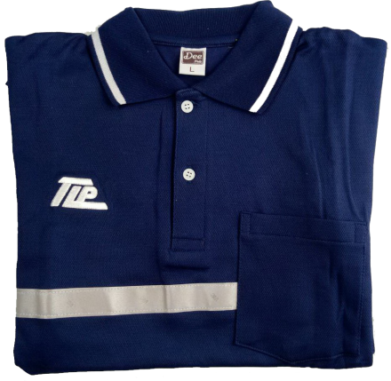
 | เสื้อพนักงานจัดส่ง S | เครื่องแต่งกาย | 2M09102S50C01 | *2M09102S50C01*
 | เสื้อพนักงานจัดส่ง M | เครื่องแต่งกาย | 2M09102S51C01 | *2M09102S51C01*
 | เสื้อพนักงานจัดส่ง L | เครื่องแต่งกาย | 2M09102S52C01 | *2M09102S52C01*
 | เสื้อพนักงานจัดส่ง XL | เครื่องแต่งกาย | 2M09102S53C01 | *2M09102S53C01*
 | เสื้อพนักงานจัดส่ง 2XL | เครื่องแต่งกาย | 2M09102S54C01 | *2M09102S54C01*
 | เสื้อพนักงานจัดส่ง 3XL | เครื่องแต่งกาย | 2M09102S55C01 | *2M09102S55C01*
 | เสื้อพนักงานจัดส่ง 4XL | เครื่องแต่งกาย | 2M09102S56C01 | *2M09102S56C01*
 | เสื้อพนักงานจัดส่ง 5XL | เครื่องแต่งกาย | 2M09102S57C01 | *2M09102S57C01*
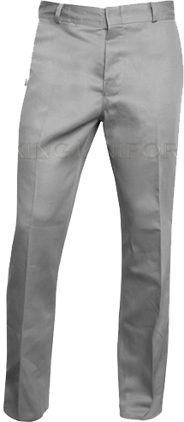
 | กางเกงพนักงาน 26 | เครื่องแต่งกาย | 2M09100S80C01 | *2M09100S80C01*
 | กางเกงพนักงาน 28 | เครื่องแต่งกาย | 2M09100S81C01 | *2M09100S81C01*
 | กางเกงพนักงาน 30 | เครื่องแต่งกาย | 2M09100S82C01 | *2M09100S82C01*
 | กางเกงพนักงาน 32 | เครื่องแต่งกาย | 2M09100S83C01 | *2M09100S83C01*
 | กางเกงพนักงาน 34 | เครื่องแต่งกาย | 2M09100S84C01 | *2M09100S84C01*
 | กางเกงพนักงาน 36 | เครื่องแต่งกาย | 2M09100S85C01 | *2M09100S85C01*
 | กางเกงพนักงาน 38 | เครื่องแต่งกาย | 2M09100S86C01 | *2M09100S86C01*
 | กางเกงพนักงาน 40 | เครื่องแต่งกาย | 2M09100S87C01 | *2M09100S87C01*
 | กางเกงพนักงาน 42 | เครื่องแต่งกาย | 2M09100S88C01 | *2M09100S88C01*
 | กางเกงพนักงาน 44 | เครื่องแต่งกาย | 2M09100S89C01 | *2M09100S89C01*
 | กางเกงพนักงาน 46 | เครื่องแต่งกาย | 2M09100S90C01 | *2M09100S90C01*
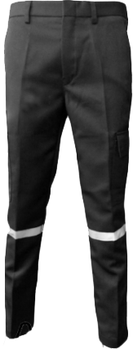
 | กางเกงพนักงานจัดส่ง 26 | เครื่องแต่งกาย | 2M09103S80C01 | *2M09103S80C01*
 | กางเกงพนักงานจัดส่ง 28 | เครื่องแต่งกาย | 2M09103S81C01 | *2M09103S81C01*
 | กางเกงพนักงานจัดส่ง 30 | เครื่องแต่งกาย | 2M09103S82C01 | *2M09103S82C01*
 | กางเกงพนักงานจัดส่ง 32 | เครื่องแต่งกาย | 2M09103S83C01 | *2M09103S83C01*
 | กางเกงพนักงานจัดส่ง 34 | เครื่องแต่งกาย | 2M09103S84C01 | *2M09103S84C01*
 | กางเกงพนักงานจัดส่ง 36 | เครื่องแต่งกาย | 2M09103S85C01 | *2M09103S85C01*
 | กางเกงพนักงานจัดส่ง 38 | เครื่องแต่งกาย | 2M09103S86C01 | *2M09103S86C01*
 | กางเกงพนักงานจัดส่ง 40 | เครื่องแต่งกาย | 2M09103S87C01 | *2M09103S87C01*
 | กางเกงพนักงานจัดส่ง 42 | เครื่องแต่งกาย | 2M09103S88C01 | *2M09103S88C01*
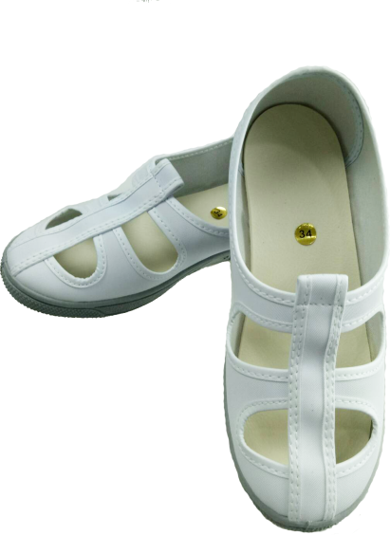
 | กางเกงพนักงานจัดส่ง 44 | เครื่องแต่งกาย | 2M09103S89C01 | *2M09103S89C01*
 | รองเท้าพนักงาน เบอร์ 33 | เครื่องแต่งกาย | 2M09101S59C01 | *2M09101S59C01*
 | รองเท้าพนักงาน เบอร์ 34 | เครื่องแต่งกาย | 2M09101S60C01 | *2M09101S60C01*
 | รองเท้าพนักงาน เบอร์ 35 | เครื่องแต่งกาย | 2M09101S61C01 | *2M09101S61C01*
 | รองเท้าพนักงาน เบอร์ 36 | เครื่องแต่งกาย | 2M09101S62C01 | *2M09101S62C01*
 | รองเท้าพนักงาน เบอร์ 37 | เครื่องแต่งกาย | 2M09101S63C01 | *2M09101S63C01*
 | รองเท้าพนักงาน เบอร์ 38 | เครื่องแต่งกาย | 2M09101S64C01 | *2M09101S64C01*
 | รองเท้าพนักงาน เบอร์ 39 | เครื่องแต่งกาย | 2M09101S65C01 | *2M09101S65C01*
 | รองเท้าพนักงาน เบอร์ 40 | เครื่องแต่งกาย | 2M09101S66C01 | *2M09101S66C01*
 | รองเท้าพนักงาน เบอร์ 41 | เครื่องแต่งกาย | 2M09101S67C01 | *2M09101S67C01*
 | รองเท้าพนักงาน เบอร์ 42 | เครื่องแต่งกาย | 2M09101S68C01 | *2M09101S68C01*
 | รองเท้าพนักงาน เบอร์ 43 | เครื่องแต่งกาย | 2M09101S69C01 | *2M09101S69C01*
 | รองเท้าพนักงาน เบอร์ 44 | เครื่องแต่งกาย | 2M09101S70C01 | *2M09101S70C01*
 | รองเท้าพนักงาน เบอร์ 45 | เครื่องแต่งกาย | 2M09101S71C01 | *2M09101S71C01*
 | รองเท้าพนักงาน เบอร์ 46 | เครื่องแต่งกาย | 2M09101S72C01 | *2M09101S72C01*
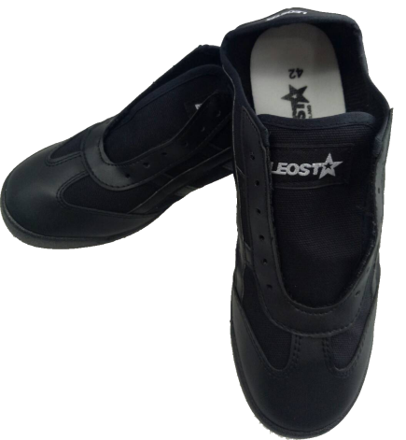
 | รองเท้าพนักงาน เบอร์ 47 | เครื่องแต่งกาย | 2M09101S73C01 | *2M09101S73C01*
 | รองเท้าผ้าใบจัดส่ง เบอร์ 36 | เครื่องแต่งกาย | 2M09104S62C01 | *2M09104S62C01*
 | รองเท้าผ้าใบจัดส่ง เบอร์ 37 | เครื่องแต่งกาย | 2M09104S63C01 | *2M09104S63C01*
 | รองเท้าผ้าใบจัดส่ง เบอร์ 38 | เครื่องแต่งกาย | 2M09104S64C01 | *2M09104S64C01*
 | รองเท้าผ้าใบจัดส่ง เบอร์ 39 | เครื่องแต่งกาย | 2M09104S65C01 | *2M09104S65C01*
 | รองเท้าผ้าใบจัดส่ง เบอร์ 40 | เครื่องแต่งกาย | 2M09104S66C01 | *2M09104S66C01*
 | รองเท้าผ้าใบจัดส่ง เบอร์ 41 | เครื่องแต่งกาย | 2M09104S67C01 | *2M09104S67C01*
 | รองเท้าผ้าใบจัดส่ง เบอร์ 42 | เครื่องแต่งกาย | 2M09104S68C01 | *2M09104S68C01*
 | รองเท้าผ้าใบจัดส่ง เบอร์ 43 | เครื่องแต่งกาย | 2M09104S69C01 | *2M09104S69C01*
 | รองเท้าผ้าใบจัดส่ง เบอร์ 44 | เครื่องแต่งกาย | 2M09104S70C01 | *2M09104S70C01*
 | รองเท้าผ้าใบจัดส่ง เบอร์ 45 | เครื่องแต่งกาย | 2M09104S71C01 | *2M09104S71C01*
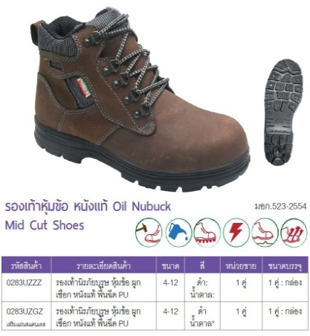
 | รองเท้าเซฟตี้ หัวเหล็ก เบอร์ 35 | เครื่องแต่งกาย | 2M09117S61C01 | *2M09117S61C01*
 | รองเท้าเซฟตี้ หัวเหล็ก เบอร์ 36 | เครื่องแต่งกาย | 2M09117S62C01 | *2M09117S62C01*
 | รองเท้าเซฟตี้ หัวเหล็ก เบอร์ 37 | เครื่องแต่งกาย | 2M09117S63C01 | *2M09117S63C01*
 | รองเท้าเซฟตี้ หัวเหล็ก เบอร์ 38 | เครื่องแต่งกาย | 2M09117S64C01 | *2M09117S64C01*
 | รองเท้าเซฟตี้ หัวเหล็ก เบอร์ 39 | เครื่องแต่งกาย | 2M09117S65C01 | *2M09117S65C01*
 | รองเท้าเซฟตี้ หัวเหล็ก เบอร์ 40 | เครื่องแต่งกาย | 2M09117S66C01 | *2M09117S66C01*
 | รองเท้าเซฟตี้ หัวเหล็ก เบอร์ 41 | เครื่องแต่งกาย | 2M09117S67C01 | *2M09117S67C01*
 | รองเท้าเซฟตี้ หัวเหล็ก เบอร์ 42 | เครื่องแต่งกาย | 2M09117S68C01 | *2M09117S68C01*
 | รองเท้าเซฟตี้ หัวเหล็ก เบอร์ 43 | เครื่องแต่งกาย | 2M09117S69C01 | *2M09117S69C01*
 | รองเท้าเซฟตี้ หัวเหล็ก เบอร์ 44 | เครื่องแต่งกาย | 2M09117S70C01 | *2M09117S70C01*
 | รองเท้าเซฟตี้ หัวเหล็ก เบอร์ 45 | เครื่องแต่งกาย | 2M09117S71C01 | *2M09117S71C01*
 | เสื้อโปโลTLP สีกรม S | เครื่องแต่งกาย | 2M09150S50C01 | *2M09150S50C01*
 | เสื้อโปโลTLP สีกรม M | เครื่องแต่งกาย | 2M09150S51C01 | *2M09150S51C01*
 | เสื้อโปโลTLP สีกรม L | เครื่องแต่งกาย | 2M09150S52C01 | *2M09150S52C01*
 | เสื้อโปโลTLP สีกรม XL | เครื่องแต่งกาย | 2M09150S53C01 | *2M09150S53C01*
 | เสื้อโปโลTLP สีกรม 2XL | เครื่องแต่งกาย | 2M09150S54C01 | *2M09150S54C01*
 | เสื้อโปโลTLP สีกรม 3XL | เครื่องแต่งกาย | 2M09150S55C01 | *2M09150S55C01*
 | เสื้อโปโลTLP สีกรม 4XL | เครื่องแต่งกาย | 2M09150S56C01 | *2M09150S56C01*
 | ปลอกแขนสีเขียว TRAINER | เครื่องแต่งกาย | 2M09114S01C01 | *2M09114S01C01*
 | อาร์มติดแขน Quality Assurnce | เครื่องแต่งกาย | 2M09115S01C01 | *2M09115S01C01*
 | อาร์มติดหมวก QA | เครื่องแต่งกาย | 2M09116S01C01 | *2M09116S01C01*
 | หมวกแก๊ป | เครื่องแต่งกาย | 2M09105S01C01 | *2M09105S01C01*
 | หมวกแก๊ป แถบน้ำเงิน | เครื่องแต่งกาย | 2M09106S01C01 | *2M09106S01C01*
 | หมวกเก็บผม | เครื่องแต่งกาย | 2M09107S01C01 | *2M09107S01C01*
 | หมวกเก็บผม แถบน้ำเงิน | เครื่องแต่งกาย | 2M09108S01C01 | *2M09108S01C01*
 | ซองพลาสติกใส่บัตร | เครื่องแต่งกาย | 2M09109S01C01 | *2M09109S01C01*
 | คลิบติดบัตร | เครื่องแต่งกาย | 2M09110S01C01 | *2M09110S01C01*
 | โยโย่ติดบัตร | เครื่องแต่งกาย | 2M09111S01C01 | *2M09111S01C01*
 | สายคล้องบัตร | เครื่องแต่งกาย | 2M09112S01C01 | *2M09112S01C01*
 | บัตรแข็ง | เครื่องแต่งกาย | 2M09113S01C01 | *2M09113S01C01*
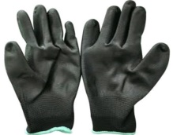
 | ถุงมือPOLYSETER สีดำ S | อุปกรณ์เซฟตี้ | 3M07071S50C03 | *3M07071S50C03*
 | ถุงมือPOLYSETER สีดำ M | อุปกรณ์เซฟตี้ | 3M07071S51C03 | *3M07071S51C03*
 | ถุงมือPOLYSETER สีดำ L | อุปกรณ์เซฟตี้ | 3M07071S52C03 | *3M07071S52C03*
 | ถุงมือPOLYSETER สีขาว S | อุปกรณ์เซฟตี้ | 3M07071S50C08 | *3M07071S50C08*
 | ถุงมือPOLYSETER สีขาว M | อุปกรณ์เซฟตี้ | 3M07071S51C08 | *3M07071S51C08*
 | ถุงมือPOLYSETER สีขาว L | อุปกรณ์เซฟตี้ | 3M07071S52C08 | *3M07071S52C08*
 | ถุงนิ้วสีส้ม | อุปกรณ์เซฟตี้ | 3M07069S01C01 | *3M07069S01C01*
 | ถุงมือผ้าทอ | อุปกรณ์เซฟตี้ | 3M07070S01C01 | *3M07070S01C01*
 | ผ้าปิดจมูกคาร์บอน | อุปกรณ์เซฟตี้ | 3M07072S01C01 | *3M07072S01C01*
 | หน้ากากคาร์บอน 3M | อุปกรณ์เซฟตี้ | M07073S01C01 | *M07073S01C01*
 | ผ้าปิดจมูก2ชั้น สีขาว | อุปกรณ์เซฟตี้ | 3M07075S01C01 | *3M07075S01C01*
 | ที่อุดหู Ear plug ซิลิโคน | อุปกรณ์เซฟตี้ | 3M07074S01C01 | *3M07074S01C01*
 | เข็มขัดพยุงหลัง | อุปกรณ์เซฟตี้ | 3M07123S01C01 | *3M07123S01C01*
 | เสื้อเซฟตี้สะท้อนแสง | อุปกรณ์เซฟตี้ | 3M07122S01C01 | *3M07122S01C01*
 | แว่นตา 3M | อุปกรณ์เซฟตี้ | 3M07165S01C01 | *3M07165S01C01*
 | ธงเซฟตี้ | อุปกรณ์เซฟตี้ | 3M07124S01C01 | *3M07124S01C01*
 | ธงนำทางอพยพหนีไฟ | อุปกรณ์เซฟตี้ | 3M07166S01C01 | *3M07166S01C01*
 | ธงบอกทิศทางลม | อุปกรณ์เซฟตี้ | 3M07167S01C01 | *3M07167S01C01*
 | ธงไทยลัสเตอร์ | วัสดุสิ้นเปลือง | 1M05121S01C01 | *1M05121S01C01*
 | ธงชาติไทย | วัสดุสิ้นเปลือง | 1M05118S01C01 | *1M05118S01C01*
 | ธงสมเด็จพระเจ้าอยู่หัว ร.10 | วัสดุสิ้นเปลือง | 1M05119S01C01 | *1M05119S01C01*
 | ธงสมเด็จพระนางเจ้าสิริกิติ์ | วัสดุสิ้นเปลือง | 1M05120S01C01 | *1M05120S01C01*
 | ที่เก็บโทรศัพท์ 48 ช่อง | อุปกรณ์โรงงาน | 1M12168S98C01 | *1M12168S98C01*
 | ปืนดึงเคเบิ้ลไทร์ 4นิ้ว | อุปกรณ์โรงงาน | 1M12125S96C01 | *1M12125S96C01*
 | ปืนดึงเคเบิ้ลไทร์ 6นิ้ว | อุปกรณ์โรงงาน | 1M12125S97C01 | *1M12125S97C01*
 | เครื่องเป่าลมร้อน | อุปกรณ์โรงงาน | 1M12126S01C01 | *1M12126S01C01*
 | ช้อน ส้อม | วัสดุสิ้นเปลือง | 1M05182S01C01 | *1M05182S01C01*
 | ตลับเมตรKDS 7.5 M รุ่น S25-75YME | อุปกรณ์โรงงาน | 1M12152S01C01 | *1M12152S01C01*
 | ตลับเมตร KDS NEOLOCK 2m | อุปกรณ์โรงงาน | 1M12164S94C01 | *1M12164S94C01*
 | ตลับเมตร รุ่น YS-2005ME | อุปกรณ์โรงงาน | 1M12170S94C01 | *1M12170S94C01*
 | ตลับเมตร รุ่น YS-5005ME | อุปกรณ์โรงงาน | 1M12171S95C01 | *1M12171S95C01*
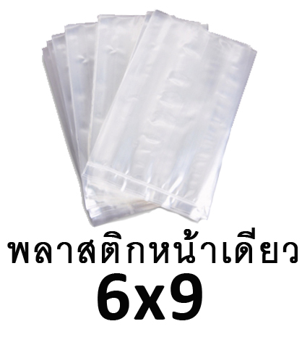
 | ถุงพลาสติกใสหน้าเดียว 4"x5" | วัสดุสิ้นเปลือง | 1M05090S99C01 | *1M05090S99C01*
 | ถุงพลาสติกใสหน้าเดียว 6''x9'' | วัสดุสิ้นเปลือง | 1M05090S32C01 | *1M05090S32C01*
 | ถุงพลาสติกใส 4.5''x7'' | วัสดุสิ้นเปลือง | 1M05089S31C01 | *1M05089S31C01*
 | ถุงพลาสติกใส 6''x9'' | วัสดุสิ้นเปลือง | 1M05089S32C01 | *1M05089S32C01*
 | ถุงพลาสติกใส 9''x14'' | วัสดุสิ้นเปลือง | 1M05089S33C01 | *1M05089S33C01*
 | ถุงพลาสติกใส 12''x18'' | วัสดุสิ้นเปลือง | 1M05089S34C01 | *1M05089S34C01*
 | ถุงพลาสติกใส 14''x22'' | วัสดุสิ้นเปลือง | 1M05089S35C01 | *1M05089S35C01*
 | ถุงพลาสติกใส 20''x30'' | วัสดุสิ้นเปลือง | 1M05089S36C01 | *1M05089S36C01*
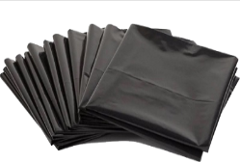
 | ถุงพลาสติกใส 24''x43'' | วัสดุสิ้นเปลือง | 1M05089S37C01 | *1M05089S37C01*
 | ถุงขยะ 18''x20'' | วัสดุสิ้นเปลือง | 1M05088S28C01 | *1M05088S28C01*
 | ถุงขยะ 22''x30'' | วัสดุสิ้นเปลือง | 1M05088S29C01 | *1M05088S29C01*
 | ถุงขยะ 36''x45'' | วัสดุสิ้นเปลือง | 1M05088S30C01 | *1M05088S30C01*
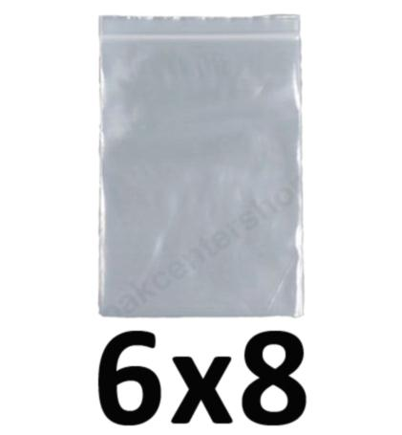
 | ถุงซิป 6x8cm | วัสดุสิ้นเปลือง | 1M05091S38C01 | *1M05091S38C01*
 | ถุงซิป 8x12cm | วัสดุสิ้นเปลือง | 1M05091S39C01 | *1M05091S39C01*
 | ถุงซิป 20x30cm | วัสดุสิ้นเปลือง | 1M05091S40C01 | *1M05091S40C01*
 | ถุงซิป 25x38cm | วัสดุสิ้นเปลือง | 1M05091S41C01 | *1M05091S41C01*
 | หนังยาง เล็ก เขียว | วัสดุสิ้นเปลือง | 1M05092S02C06 | *1M05092S02C06*
 | หนังยาง เล็ก เหลือง | วัสดุสิ้นเปลือง | 1M05092S02C07 | *1M05092S02C07*
 | หนังยาง ใหญ่ เขียว | วัสดุสิ้นเปลือง | 1M05092S08C06 | *1M05092S08C06*
 | หนังยาง ใหญ่ เหลือง | วัสดุสิ้นเปลือง | 1M05092S04C07 | *1M05092S04C07*
 | ถ่านอัลคาไลน์ AA | ถ่าน/แบตเตอรี่ | 1M10096S01C01 | *1M10096S01C01*
 | ถ่านอัลคาไลน์ AAA | ถ่าน/แบตเตอรี่ | 1M10172S01C01 | *1M10172S01C01*
 | ถ่านกระดุม LR1130 | ถ่าน/แบตเตอรี่ | 1M10093S01C01 | *1M10093S01C01*
 | ถ่านกระดุม LR44 | ถ่าน/แบตเตอรี่ | 1M10151S01C01 | *1M10151S01C01*
 | ถ่านแพ 2032 | ถ่าน/แบตเตอรี่ | 1M10094S01C01 | *1M10094S01C01*
 | ถ่านไฟฉาย C | ถ่าน/แบตเตอรี่ | 1M10095S01C01 | *1M10095S01C01*
 | ถ่านไฟฉ่าย 9V | ถ่าน/แบตเตอรี่ | 1M10173S01C01 | *1M10173S01C01*
 | ปากกาเคมี2หัว 12สี | เครื่องเขียน | 1M01001S01C01 | *1M01001S01C01*
 | ปากกาเคมี2หัว ดำ | เครื่องเขียน | 1M01001S01C03 | *1M01001S01C03*
 | ปากกาเคมี2หัว น้ำเงิน | เครื่องเขียน | 1M01001S01C04 | *1M01001S01C04*
 | ปากกาเคมี2หัว แดง | เครื่องเขียน | 1M01001S01C05 | *1M01001S01C05*
 | ปากกาเมจิ ดำ | เครื่องเขียน | 1M01002S01C03 | *1M01002S01C03*
 | ปากกาเมจิ น้ำเงิน | เครื่องเขียน | 1M01002S01C04 | *1M01002S01C04*
 | ปากกาเมจิ แดง | เครื่องเขียน | 1M01002S01C05 | *1M01002S01C05*
 | ปากกาไวท์บอร์ด ดำ | เครื่องเขียน | 1M01003S01C03 | *1M01003S01C03*
 | ปากกาไวท์บอร์ด น้ำเงิน | เครื่องเขียน | 1M01003S01C04 | *1M01003S01C04*
 | ปากกาไวท์บอร์ด แดง | เครื่องเขียน | 1M01003S01C05 | *1M01003S01C05*
 | ปากกายูนิเพ้นท์ เล็ก ดำ | เครื่องเขียน | 1M01004S01C03 | *1M01004S01C03*
 | ปากกายูนิเพ้นท์ เล็ก น้ำเงิน | เครื่องเขียน | 1M01004S02C04 | *1M01004S02C04*
 | ปากกายูนิเพ้นท์ เล็ก แดง | เครื่องเขียน | 1M01004S02C05 | *1M01004S02C05*
 | ปากกายูนิเพ้นท์ เล็ก เขียว | เครื่องเขียน | 1M01004S02C06 | *1M01004S02C06*
 | ปากกายูนิเพ้นท์ เล็ก เหลือง | เครื่องเขียน | 1M01004S02C07 | *1M01004S02C07*
 | ปากกายูนิเพ้นท์ เล็ก ขาว | เครื่องเขียน | 1M01004S02C08 | *1M01004S02C08*
 | ปากกายูนิเพ้นท์ เล็ก น้ำตาล | เครื่องเขียน | 1M01004S02C09 | *1M01004S02C09*
 | ปากกายูนิเพ้นท์ เล็ก ฟ้า | เครื่องเขียน | 1M01004S02C10 | *1M01004S02C10*
 | ปากกายูนิเพ้นท์ เล็ก ชมพู | เครื่องเขียน | 1M01004S02C11 | *1M01004S02C11*
 | ปากกายูนิเพ้นท์ เล็ก ม่วง | เครื่องเขียน | 1M01004S02C12 | *1M01004S02C12*
 | ปากกายูนิเพ้นท์ เล็ก เทา | เครื่องเขียน | 1M01004S02C14 | *1M01004S02C14*
 | ปากกายูนิเพ้นท์ เล็ก เงิน | เครื่องเขียน | 1M01004S02C17 | *1M01004S02C17*
 | ปากกายูนิเพ้นท์ ใหญ่ ดำ | เครื่องเขียน | 1M01004S04C03 | *1M01004S04C03*
 | ปากกายูนิเพ้นท์ ใหญ่ น้ำเงิน | เครื่องเขียน | 1M01004S04C04 | *1M01004S04C04*
 | ปากกายูนิเพ้นท์ ใหญ่ แดง | เครื่องเขียน | 1M01004S04C05 | *1M01004S04C05*
 | ปากกายูนิเพ้นท์ ใหญ่ เขียว | เครื่องเขียน | 1M01004S04C06 | *1M01004S04C06*
 | ปากกายูนิเพ้นท์ ใหญ่ เหลือง | เครื่องเขียน | 1M01004S04C07 | *1M01004S04C07*
 | ปากกายูนิเพ้นท์ ใหญ่ ขาว | เครื่องเขียน | 1M01004S04C08 | *1M01004S04C08*
 | ปากกายูนิเพ้นท์ ใหญ่ น้ำตาล | เครื่องเขียน | 1M01004S04C09 | *1M01004S04C09*
 | ปากกายูนิเพ้นท์ ใหญ่ ฟ้า | เครื่องเขียน | 1M01004S04C10 | *1M01004S04C10*
 | ปากกายูนิเพ้นท์ ใหญ่ ชมพู | เครื่องเขียน | 1M01004S04C11 | *1M01004S04C11*
 | ปากกายูนิเพ้นท์ ใหญ่ ม่วง | เครื่องเขียน | 1M01004S04C12 | *1M01004S04C12*
 | ปากกาลูกลื่น น้ำเงิน | เครื่องเขียน | 1M01005S01C04 | *1M01005S01C04*
 | ปากกาลูกลื่น แดง | เครื่องเขียน | 1M01005S01C05 | *1M01005S01C05*
 | ปากกาเน้นข้อความ เขียว | เครื่องเขียน | 1M01006S01C06 | *1M01006S01C06*
 | ปากกาเน้นข้อความ เหลือง | เครื่องเขียน | 1M01006S01C07 | *1M01006S01C07*
 | ปากกาเน้นข้อความ ชมพู | เครื่องเขียน | 1M01006S01C11 | *1M01006S01C11*
 | ปากกาเน้นข้อความ ส้ม | เครื่องเขียน | 1M01006S01C13 | *1M01006S01C13*
 | ดินสอไม้ | เครื่องเขียน | 1M01007S01C03 | *1M01007S01C03*
 | ปากกาลูกลื่น น้ำเงินROSH | เครื่องเขียน | 1M01144S01C04 | *1M01144S01C04*
 | ปากกา อาร์ทไลน์ ดำ | เครื่องเขียน | 1M01174S01C03 | *1M01174S01C03*
 | ปากกา สเต็ทเลอร์ เขียว | เครื่องเขียน | 1M01174S01C06 | *1M01174S01C06*
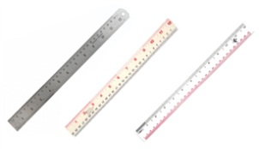
 | ไม้บรรทัด ฟุตเหล็ก | อุปกรณ์สำนักงานทั่วไป | 1M06008S05C01 | *1M06008S05C01*
 | ไม้บรรทัด พลาสติก หนา | อุปกรณ์สำนักงานทั่วไป | 1M06009S05C01 | *1M06009S05C01*
 | ไม้บรรทัด พลาสติก บาง | อุปกรณ์สำนักงานทั่วไป | 1M06009S06C01 | *1M06009S06C01*
 | ไม้บรรทัดฟุตเหล็ก 40 ซม. | อุปกรณ์สำนักงานทั่วไป | 1M06008S87C01 | *1M06008S87C01*
 | ยางลบดินสอ | เครื่องเขียน | 1M01010S01C01 | *1M01010S01C01*
 | เทปลบคำผิด | เครื่องเขียน | 1M01011S01C01 | *1M01011S01C01*
 | แปรงลบกระดาน | เครื่องเขียน | 1M01012S01C01 | *1M01012S01C01*
 | กระดาษเทอร์มอล-65g | กระดาษ | 1M02177S01C01 | *1M02177S01C01*
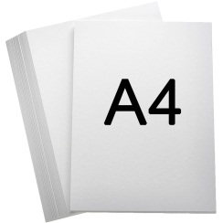
 | กระดาษA4 80แกรม | กระดาษ | 1M02030S100C08 | *1M02030S100C08*
 | กระดาษ A4 ขาว | กระดาษ | 1M02030S08C08 | *1M02030S08C08*
 | กระดาษ A4 ส้ม | กระดาษ | 1M02030S08C13 | *1M02030S08C13*
 | กระดาษA4 แดง | กระดาษ | 1M02030S08C05 | *1M02030S08C05*
 | กระดาษA4 เขียว | กระดาษ | 1M02030S08C06 | *1M02030S08C06*
 | กระดาษA4 เหลือง | กระดาษ | 1M02030S08C07 | *1M02030S08C07*
 | กระดาษA4 ฟ้า | กระดาษ | 1M02030S08C10 | *1M02030S08C10*
 | กระดาษA4 ชมพู | กระดาษ | 1M02030S08C11 | *1M02030S08C11*
 | กระดาษ A3ขาว | กระดาษ | 1M02175S09C08 | *1M02175S09C08*
 | กระดาษ F14ขาว | กระดาษ | 1M02176S10C08 | *1M02176S10C08*
 | กระดาษโฟโต้ A4 | กระดาษ | 1M02031S08C01 | *1M02031S08C01*
 | กระดาษสติ๊กเกอร์ A4 | กระดาษ | 1M02032S08C01 | *1M02032S08C01*
 | กระดาษสติ๊กเกอร์PVC ผิวมัน(พรีเมียม) | กระดาษ | 1M02147S08C01 | *1M02147S08C01*
 | กระดาษคาร์บอนแบบม้วน | กระดาษ | 1M02033S01C01 | *1M02033S01C01*
 | กระดาษหัวจดหมาย TLP | กระดาษ | 1M02034S01C01 | *1M02034S01C01*
 | กระดาษสลิปเงินเดือน TLP | กระดาษ | 1M02128S01C01 | *1M02128S01C01*
 | กระดาษอินวอยซ์ TLP | กระดาษ | 1M02129S01C01 | *1M02129S01C01*
 | กระดาษต่อเนื่อง 3ชั้น | กระดาษ | 1M02130S01C01 | *1M02130S01C01*
 | กระดาษPO (จัดซื้อ) | กระดาษ | 1M02178S01C01 | *1M02178S01C01*
 | กระดาษPO (งานบ้าน) | กระดาษ | 1M02146S01C01 | *1M02146S01C01*
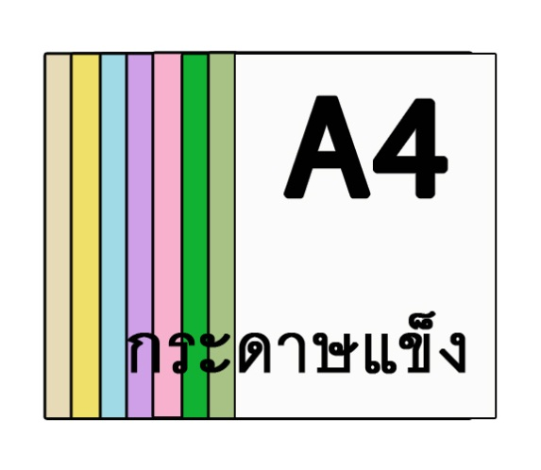
 | กระดาษแข็ง A4 เขียว | กระดาษ | 1M02138S08C06 | *1M02138S08C06*
 | กระดาษแข็ง A4 เหลือง | กระดาษ | 1M02138S08C07 | *1M02138S08C07*
 | กระดาษแข็ง A4 ขาว | กระดาษ | 1M02138S08C08 | *1M02138S08C08*
 | กระดาษแข็ง A4 ฟ้า | กระดาษ | 1M02138S08C10 | *1M02138S08C10*
 | กระดาษแข็ง A4 ชมพู | กระดาษ | 1M02138S08C11 | *1M02138S08C11*
 | กระดาษแข็ง A4 ม่วง | กระดาษ | 1M02138S08C12 | *1M02138S08C12*
 | กระดาษแข็ง A4 ครีม | กระดาษ | 1M02138S08C16 | *1M02138S08C16*
 | กระดาษปรุ 3ส่วน | กระดาษ | 1M02179S103C01 | *1M02179S103C01*
 | กระดาษปรุ 4ส่วน | กระดาษ | 1M02179S96C01 | *1M02179S96C01*

 | สติ๊กเกอร์ Tag 10*5 (ขาว) | กระดาษ | 1M02131S105C08 | *1M02131S105C08*
 | สติ๊กเกอร์ Tag 10*6 (ขาว) | กระดาษ | 1M02131S106C08 | *1M02131S106C08*
 | สติ๊กเกอร์ Tag 10*6 (เขียว) | กระดาษ | 1M02131S106C06 | *1M02131S106C06*
 | สติ๊กเกอร์ TTR (PD10*2) | กระดาษ | 1M02131S104C08 | *1M02131S104C08*
 | สติ๊กเกอร์ TTR (PD10*3) | กระดาษ | 1M02131S108C08 | *1M02131S108C08*
 | สติ๊กเกอร์ TTR (PD2.0*1.9) | กระดาษ | 1M02131S107C08 | *1M02131S107C08*
 | สติ๊กเกอร์ LABEL 3.2*2.5 CM | กระดาษ | 1M02131S109C01 | *1M02131S109C01*
 | PONTONE | กระดาษ | 1M02138S01C01 | *1M02138S01C01*
 | ซองจดหมายพิมพ์โลโก้ TLP | อุปกรณ์จัดเก็บเอกสาร | 1M03035S01C08 | *1M03035S01C08*
 | ซองจดหมาย ขาว | อุปกรณ์จัดเก็บเอกสาร | 1M03036S01C08 | *1M03036S01C08*
 | ซองน้ำตาล เล็ก | อุปกรณ์จัดเก็บเอกสาร | 1M03037S02C09 | *1M03037S02C09*
 | ซองน้ำตาล กลาง | อุปกรณ์จัดเก็บเอกสาร | 1M03037S03C09 | *1M03037S03C09*
 | ซองน้ำตาล ใหญ่ | อุปกรณ์จัดเก็บเอกสาร | 1M03037S04C09 | *1M03037S04C09*
 | ซองใสเอนกประสงค์ | อุปกรณ์จัดเก็บเอกสาร | 1M03038S01C01 | *1M03038S01C01*
 | เคสแข็ง A4 | อุปกรณ์จัดเก็บเอกสาร | 1M03039S08C01 | *1M03039S08C01*
 | เคสแข็ง A3 | อุปกรณ์จัดเก็บเอกสาร | 1M03039S09C01 | *1M03039S09C01*
 | สันรูดพลาสติก | อุปกรณ์จัดเก็บเอกสาร | 1M03040S01C01 | *1M03040S01C01*
 | สันห่วง กระดูกงู | อุปกรณ์จัดเก็บเอกสาร | 1M03041S01C01 | *1M03041S01C01*
 | แฟ้มซองพลาสติก | อุปกรณ์จัดเก็บเอกสาร | 1M03042S08C01 | *1M03042S08C01*
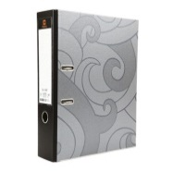
 | แฟ้มสันกว้าง 120F ดำ | อุปกรณ์จัดเก็บเอกสาร | 1M03043S01C03 | *1M03043S01C03*
 | แฟ้มสันกว้าง 120F น้ำเงิน | อุปกรณ์จัดเก็บเอกสาร | 1M03043S01C04 | *1M03043S01C04*
 | แฟ้มสันกว้าง 120F เขียว | อุปกรณ์จัดเก็บเอกสาร | 1M03043S01C06 | *1M03043S01C06*
 | แฟ้มสันกว้าง 120F แดง | อุปกรณ์จัดเก็บเอกสาร | 1M03043S01C05 | *1M03043S01C05*
 | แฟ้มสันกว้าง 120A4 | อุปกรณ์จัดเก็บเอกสาร | 1M03044S08C01 | *1M03044S08C01*
 | แฟ้มสันกว้าง 121A5 | อุปกรณ์จัดเก็บเอกสาร | 1M03045S07C01 | *1M03045S07C01*
 | แฟ้มสองห่วง A4 | อุปกรณ์จัดเก็บเอกสาร | 1M03046S08C04 | *1M03046S08C04*
 | ลิ้นแฟ้มเหล็ก | อุปกรณ์จัดเก็บเอกสาร | 1M03047S01C01 | *1M03047S01C01*
 | อินเด็กซ์พลาสติก | อุปกรณ์จัดเก็บเอกสาร | 1M03048S01C01 | *1M03048S01C01*
 | คลิปบอร์ดพลาสติก A4 | อุปกรณ์จัดเก็บเอกสาร | 1M03049S08C01 | *1M03049S08C01*
 | คลิปบอร์ดพลาสติก A5 | อุปกรณ์จัดเก็บเอกสาร | 1M03049S07C01 | *1M03049S07C01*
 | พลาสติกเคลือบเอกสาร A4 | อุปกรณ์จัดเก็บเอกสาร | 1M03050S08C01 | *1M03050S08C01*
 | พลาสติกเคลือบ A3 | อุปกรณ์จัดเก็บเอกสาร | 1M03050S09C01 | *1M03050S09C01*
 | ปกใส A4 | อุปกรณ์จัดเก็บเอกสาร | 1M03134S08C01 | *1M03134S08C01*
 | ลวดเสียบกระดาษ | อุปกรณ์เย็บและติดเอกสาร | 1M04051S01C01 | *1M04051S01C01*
 | คลิบหนีบกระดาษ ดำ#108 | อุปกรณ์เย็บและติดเอกสาร | 1M04052S13C01 | *1M04052S13C01*
 | คลิบหนีบกระดาษ ดำ#109 | อุปกรณ์เย็บและติดเอกสาร | 1M04052S14C01 | *1M04052S14C01*
 | คลิบหนีบกระดาษ ดำ#110 | อุปกรณ์เย็บและติดเอกสาร | 1M04052S15C01 | *1M04052S15C01*
 | คลิบหนีบกระดาษ ดำ#111 | อุปกรณ์เย็บและติดเอกสาร | 1M04052S16C01 | *1M04052S16C01*
 | คลิบหนีบกระดาษ ดำ#112 | อุปกรณ์เย็บและติดเอกสาร | 1M04052S17C01 | *1M04052S17C01*
 | ลวดเย็บกระดาษ #10-1M | อุปกรณ์เย็บและติดเอกสาร | 1M04057S18C01 | *1M04057S18C01*
 | ลวดเย็บกระดาษ #35-1M | อุปกรณ์เย็บและติดเอกสาร | 1M04057S19C01 | *1M04057S19C01*
 | ลวดเย็บกระดาษ #3-1M | อุปกรณ์เย็บและติดเอกสาร | 1M04057S20C01 | *1M04057S20C01*
 | ลวดเย็บกระดาษ #8-1M | อุปกรณ์เย็บและติดเอกสาร | 1M04057S21C01 | *1M04057S21C01*
 | ลวดเย็บกระดาษ #1210FA-H | อุปกรณ์เย็บและติดเอกสาร | 1M04057S22C01 | *1M04057S22C01*
 | ลวดเย็บกระดาษ #23/15 | อุปกรณ์เย็บและติดเอกสาร | 1M04057S23C01 | *1M04057S23C01*
 | เครื่องเย็บกระดาษ เล็ก | อุปกรณ์เย็บและติดเอกสาร | 1M04058S02C01 | *1M04058S02C01*
 | เครื่องเย็บกระดาษ ใหญ่ | อุปกรณ์เย็บและติดเอกสาร | 1M04058S04C01 | *1M04058S04C01*
 | เครื่องเจาะกระดาษ | อุปกรณ์เย็บและติดเอกสาร | 1M04059S01C01 | *1M04059S01C01*
 | ที่ถอนลวดชนิดคีม | อุปกรณ์เย็บและติดเอกสาร | 1M04060S01C01 | *1M04060S01C01*
 | มีดคัตเตอร์ เล็ก | อุปกรณ์สำนักงานทั่วไป | 1M06013S02C01 | *1M06013S02C01*
 | มีดคัตเตอร์ ใหญ่ | อุปกรณ์สำนักงานทั่วไป | 1M06013S04C01 | *1M06013S04C01*
 | ใบมีดคัตเตอร์ เล็ก | อุปกรณ์สำนักงานทั่วไป | 1M06014S02C01 | *1M06014S02C01*
 | ใบมีดคัตเตอร์ ใหญ่ | อุปกรณ์สำนักงานทั่วไป | 1M06014S04C01 | *1M06014S04C01*
 | กรรไกร 8'' | อุปกรณ์สำนักงานทั่วไป | 1M06015S01C01 | *1M06015S01C01*
 | ที่ตัดเทป OPP2'' | อุปกรณ์สำนักงานทั่วไป | 1M06026S01C01 | *1M06026S01C01*
 | แผ่นยางรองตัด A4 | อุปกรณ์สำนักงานทั่วไป | 1M06016S08C01 | *1M06016S08C01*
 | แผ่นยางรองตัด A3 | อุปกรณ์สำนักงานทั่วไป | 1M06016S09C01 | *1M06016S09C01*
 | แท่นตัดเทป เล็ก | อุปกรณ์สำนักงานทั่วไป | 1M06025S02C01 | *1M06025S02C01*
 | แท่นตัดเทป ใหญ่ | อุปกรณ์สำนักงานทั่วไป | 1M06025S04C01 | *1M06025S04C01*
 | กาวตราช้าง | อุปกรณ์เย็บและติดเอกสาร | 1M04017S01C01 | *1M04017S01C01*
 | กาวแท่ง UHU 21กรัม | อุปกรณ์เย็บและติดเอกสาร | 1M04018S01C01 | *1M04018S01C01*
 | กาวน้ำ หัวฟองน้ำ | อุปกรณ์เย็บและติดเอกสาร | 1M04019S02C01 | *1M04019S02C01*
 | กาวน้ำ เติม | อุปกรณ์เย็บและติดเอกสาร | 1M04019S04C01 | *1M04019S04C01*
 | กระดาษกาว 2หน้าบาง | อุปกรณ์เย็บและติดเอกสาร | 1M04020S01C01 | *1M04020S01C01*
 | เทปโฟมกาว 2หน้าหนา | อุปกรณ์เย็บและติดเอกสาร | 1M04021S01C01 | *1M04021S01C01*
 | เทปใส เล็ก | อุปกรณ์เย็บและติดเอกสาร | 1M04022S02C01 | *1M04022S02C01*
 | เทปใส ใหญ่ | อุปกรณ์เย็บและติดเอกสาร | 1M04022S04C01 | *1M04022S04C01*
 | เทปOPP 2''ใส | อุปกรณ์เย็บและติดเอกสาร | 1M04023S01C19 | *1M04023S01C19*
 | เทปOPP 2''น้ำตาล | อุปกรณ์เย็บและติดเอกสาร | 1M04023S01C09 | *1M04023S01C09*
 | เทปตีเส้น เหลือง | วัสดุสิ้นเปลือง | 1M05024S01C07 | *1M05024S01C07*
 | เทปตีเส้น แดง | วัสดุสิ้นเปลือง | 1M05024S01C05 | *1M05024S01C05*
 | แผ่นแม่เหล็กสติ๊กเกอร์ | วัสดุสิ้นเปลือง | 1M05145S01C01 | *1M05145S01C01*
 | ตรายาง วันที่ | ตรายางและอุปกรณ์ประทับตรา | 1M11061S01C01 | *1M11061S01C01*
 | ตรายาง COPY | ตรายางและอุปกรณ์ประทับตรา | 1M11062S01C01 | *1M11062S01C01*
 | ตรายาง URGENT | ตรายางและอุปกรณ์ประทับตรา | 1M11063S01C01 | *1M11063S01C01*
 | ตรายาง ตรวจแล้ว | ตรายางและอุปกรณ์ประทับตรา | 1M11064S01C01 | *1M11064S01C01*
 | ตรายาง วันที่+รับแล้ว | ตรายางและอุปกรณ์ประทับตรา | 1M11065S01C01 | *1M11065S01C01*
 | ตรายาง สำเนาถูกต้อง | ตรายางและอุปกรณ์ประทับตรา | 1M11157S01C01 | *1M11157S01C01*
 | ตรายาง บริษัท | ตรายางและอุปกรณ์ประทับตรา | 1M11158S01C01 | *1M11158S01C01*
 | ตรายาง วันที่ ภาษาอังกฤษ | ตรายางและอุปกรณ์ประทับตรา | 1M11180S01C01 | *1M11180S01C01*
 | ตรายางตัวเลข | ตรายางและอุปกรณ์ประทับตรา | 1M11181S01C01 | *1M11181S01C01*
 | ตรายาง IQA | ตรายางและอุปกรณ์ประทับตรา | 1M11086S01C01 | *1M11086S01C01*
 | แท่นประทับตรา เปล่า | ตรายางและอุปกรณ์ประทับตรา | 1M11066S01C01 | *1M11066S01C01*
 | แท่นประทับตรา น้ำเงิน | ตรายางและอุปกรณ์ประทับตรา | 1M11066S01C04 | *1M11066S01C04*
 | แท่นประทับตรา แดง | ตรายางและอุปกรณ์ประทับตรา | 1M11066S01C05 | *1M11066S01C05*
 | น้ำหมึกเติมแท่นประทับตรา น้ำเงิน | ตรายางและอุปกรณ์ประทับตรา | 1M11067S01C04 | *1M11067S01C04*
 | น้ำหมึกเติมแท่นประทับตรา แดง | ตรายางและอุปกรณ์ประทับตรา | 1M11067S01C05 | *1M11067S01C05*
 | น้ำหมึกเติมแท่นประทับตรา เขียว | ตรายางและอุปกรณ์ประทับตรา | 1M11067S01C06 | *1M11067S01C06*
 | น้ำหมึกเติมปากกาไวท์บอร์ด ดำ | ตรายางและอุปกรณ์ประทับตรา | 1M11068S01C03 | *1M11068S01C03*
 | น้ำหมึกเติมปากกาไวท์บอร์ด น้ำเงิน | ตรายางและอุปกรณ์ประทับตรา | 1M11068S01C04 | *1M11068S01C04*
 | น้ำหมึกเติมปากกาไวท์บอร์ด แดง | ตรายางและอุปกรณ์ประทับตรา | 1M11068S01C05 | *1M11068S01C05*
 | น้ำหมึกตรายางซันบี้ น้ำเงิน | ตรายางและอุปกรณ์ประทับตรา | 1M11139S01C04 | *1M11139S01C04*
 | หมึกพิมพ์ริบบอน | ตรายางและอุปกรณ์ประทับตรา | 1M11135S01C01 | *1M11135S01C01*
 | ถาดรีฟิล R-524D | ตรายางและอุปกรณ์ประทับตรา | 1M11161S01C01 | *1M11161S01C01*
 | ถาดรีฟิล R-517D | ตรายางและอุปกรณ์ประทับตรา | 1M11162S01C01 | *1M11162S01C01*
 | รีฟิลแป้งหมึกตรายาง R-517D | ตรายางและอุปกรณ์ประทับตรา | 1M11159S01C01 | *1M11159S01C01*
 | ลูกกลิ้งเครื่องตีราคา 18mm | ตรายางและอุปกรณ์ประทับตรา | 1M11029S11C01 | *1M11029S11C01*
 | ลูกกลิ้งเครื่องตีราคา 20m | ตรายางและอุปกรณ์ประทับตรา | 1M11029S12C01 | *1M11029S12C01*
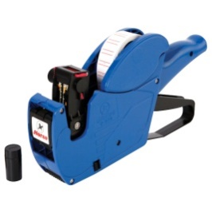 | เครื่องพิมพ์ราคา | ตรายางและอุปกรณ์ประทับตรา | 1M11027S01C01 | *1M11027S01C01*
 | ป้ายสติ๊กเกอร์ติดราคา | กระดาษ | 1M02028S01C01 | *1M02028S01C01*
 | เชือกฟาง แดง | วัสดุสิ้นเปลือง | 1M05097S01C05 | *1M05097S01C05*
 | เชือกฟาง เขียว | วัสดุสิ้นเปลือง | 1M05097S01C06 | *1M05097S01C06*
 | เชือกฟาง เหลือง | วัสดุสิ้นเปลือง | 1M05097S01C07 | *1M05097S01C07*
 | เชือกฟาง ขาว | วัสดุสิ้นเปลือง | 1M05097S01C08 | *1M05097S01C08*
 | สเปรย์ซิลิโคลนหล่อลื่น | วัสดุสิ้นเปลือง | 1M05098S01C01 | *1M05098S01C01*
 | ฟิล์มยืด ยาว | วัสดุสิ้นเปลือง | 1M05132S04C01 | *1M05132S04C01*
 | ฟิล์มยืด สั้น | วัสดุสิ้นเปลือง | 1M05132S02C01 | *1M05132S02C01*
 | ตระกร้าเอกสาร 2ชั้น | อุปกรณ์จัดเก็บเอกสาร | 1M03053S94C01 | *1M03053S94C01*
 | ตระกร้าเอกสาร 3ชั้น | อุปกรณ์จัดเก็บเอกสาร | 1M03053S103C01 | *1M03053S103C01*
 | ขี้้ผึ้งนับธนบัตร 40กรัม | อุปกรณ์สำนักงานทั่วไป | 1M06055S01C01 | *1M06055S01C01*
 | เหล็กเสียบบิล | อุปกรณ์สำนักงานทั่วไป | 1M06056S01C01 | *1M06056S01C01*
 | กระดานไวท์บอร์ด 80*120 | อุปกรณ์สำนักงานทั่วไป | 1M06160S91C01 | *1M06160S91C01*
 | แผ่นลูกฟูก ขนาด130*245 หนา5มิล | อุปกรณ์สำนักงานทั่วไป | 1M06156S110C01 | *1M06156S110C01*
 | กันชื้น 10กรัม | วัสดุสิ้นเปลือง | 1M05133S93C01 | *1M05133S93C01*
 | กันชื้น 20กรัม | วัสดุสิ้นเปลือง | 1M05133S111C01 | *1M05133S111C01*
 | เครื่องคิดเลข | อุปกรณ์สำนักงานทั่วไป | 1M06054S01C01 | *1M06054S01C01*
 | ป้ายชื่อตั้งโต๊ะ | อุปกรณ์สำนักงานทั่วไป | 1M06155S01C01 | *1M06155S01C01*
 | น้ำยาล้างห้องน้ำ | วัสดุสิ้นเปลือง | 4M05140S01C01 | *4M05140S01C01*
 | น้ำยาดันฝุ่น | วัสดุสิ้นเปลือง | 4M05082S01C01 | *4M05082S01C01*
 | สบู่เหลวล้างมือ | วัสดุสิ้นเปลือง | 4M05153S01C01 | *4M05153S01C01*
 | ผงซักฟองอุตสากรรม | วัสดุสิ้นเปลือง | 4M05085S112C01 | *4M05085S112C01*
 | สเปรย์ปรับอากาศ | วัสดุสิ้นเปลือง | 4M05087S01C01 | *4M05087S01C01*
 | ไม้ม๊อบดันฝุ่น 18'' | วัสดุสิ้นเปลือง | 4M05136S114C01 | *4M05136S114C01*
 | ไม้ม๊อบดันฝุ่น 24'' | วัสดุสิ้นเปลือง | 4M05136S115C01 | *4M05136S115C01*
 | ไม้ม๊อบถูพื้น 12'' | วัสดุสิ้นเปลือง | 4M05136S113C01 | *4M05136S113C01*
 | ผ้าดันฝุ่น 18'' | วัสดุสิ้นเปลือง | 4M05137S114C01 | *4M05137S114C01*
 | ผ้าดันฝุ่น 24'' | วัสดุสิ้นเปลือง | 4M05137S115C01 | *4M05137S115C01*
 | ผ้าม๊อบถูพื้น 12'' | วัสดุสิ้นเปลือง | 4M05137S113C01 | *4M05137S113C01*
 | ไม้กวาดหยากไย่ | วัสดุสิ้นเปลือง | 4M05077S01C01 | *4M05077S01C01*
 | ไม้กวาดทางมะพร้าว | วัสดุสิ้นเปลือง | 4M05078S01C01 | *4M05078S01C01*
 | ที่โกยขยะ ด้ามยาว | วัสดุสิ้นเปลือง | 4M05079S01C01 | *4M05079S01C01*
 | แปรงขัดห้องน้ำ ด้ามยาว | วัสดุสิ้นเปลือง | 4M05080S01C01 | *4M05080S01C01*
 | แปรงล้างห้องน้ำ หัวกลม | วัสดุสิ้นเปลือง | 4M05081S01C01 | *4M05081S01C01*
 | ไม้กวาดดอกหญ้า | วัสดุสิ้นเปลือง | 4M05076S01C01 | *4M05076S01C01*
 | ผ้าเย็บวน | วัสดุสิ้นเปลือง | 4M05083S01C01 | *4M05083S01C01*
 | กระดาษชำระม้วน | วัสดุสิ้นเปลือง | 4M05084S01C01 | *4M05084S01C01*
 | ตระกร้า ถังขยะเล็ก | วัสดุสิ้นเปลือง | 4M05127S01C01 | *4M05127S01C01*
 | ที่กดสบู่ | วัสดุสิ้นเปลือง | 4M05154S01C01 | *4M05154S01C01*

